zabbix基础安装
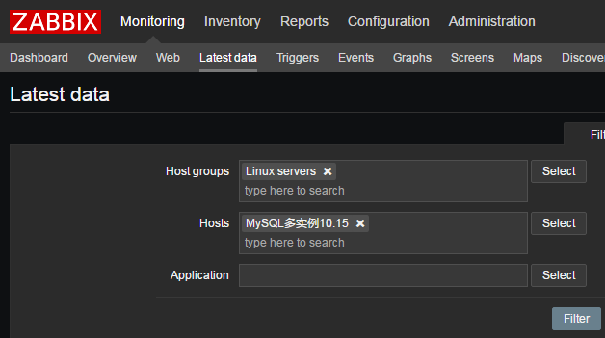
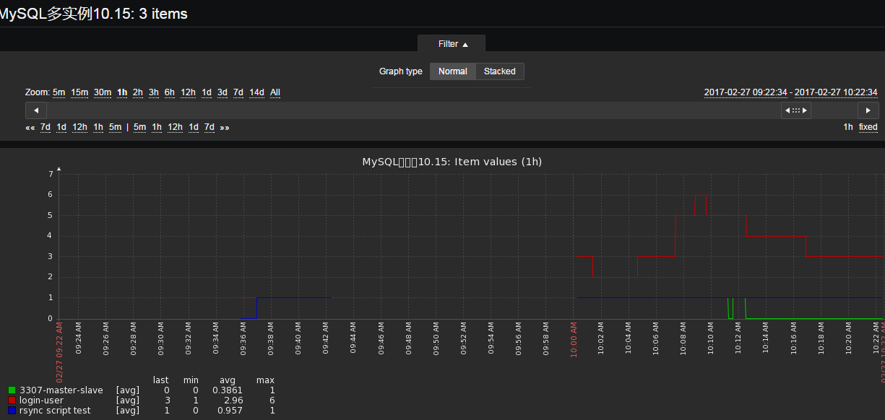
 | Zabbix监控

 | zabbix监控原理图
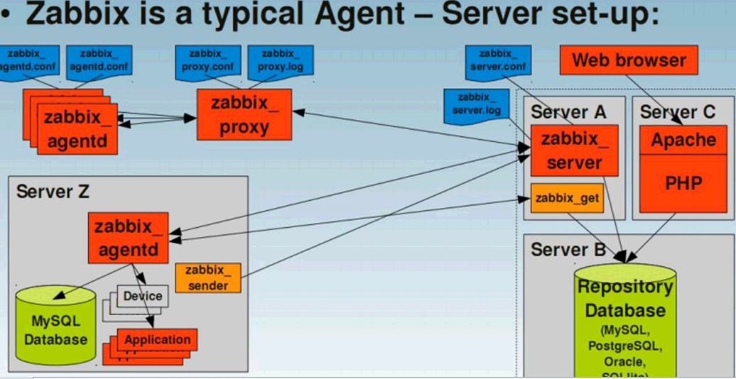

 | zabbix基于zabbix server和agent两大部分组成，当然还有zabbix proxy, zabbix java gateway等等

 | 到底要监控什么？

 | zabbix_server部署步骤

Step1: | 下载并安装zabbix官网源

 | rpm -ivh http://repo.zabbix.com/zabbix/3.0/rhel/6/x86_64/zabbix-release-3.0-1.el6.noarch.rpm

 | PS：这里以Centos 6.7 内核2.6.32作为演示。
 | 如果你用的是Centos 7则自己改一下源链接就好

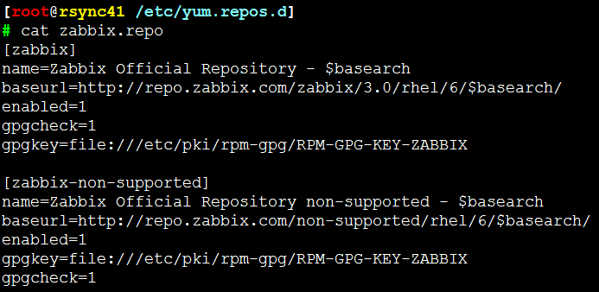

Step2: | 安装zabbix依赖的PHP源

 | rpm -ivh http://mirror.webtatic.com/yum/el6/latest.rpm

 | PS：同理，如果你是C7则也相应修改下源链接
Step3: | 安装zabbix_server

 | yum install -y httpd zabbix zabbix-server zabbix-web zabbix-server-mysql zabbix-web-mysql zabbix-get \
 | mysql-server php55w php55w-mysql php55w-common php55w-gd php55w-mbstring \
 | php55w-mcrypt php55w-devel php55w-xml php55w-bcmath

 | PS: | 因为webtatic.repo该源更新后没有PHP54W的包了，所以相对
 |  | 的就装php55w或者php56w了,先下载上面的源在yum install上面的php包
 |  | 还有就是zabbix3.0必须得有PHP5.4或以上版本才支持

Step4: | 配置MySQL及创建zabbix数据库和用户

 | 因为是直接yum装的，所以版本会比较低
 | 但是没关系了，这里以zabbix为准

 | \cp /usr/share/mysql/my-medium.cnf /etc/my.cnf

 | /etc/init.d/mysqld start

 | mysql
 | create database zabbix character set utf8 collate utf8_bin;
 | grant all on zabbix.* to zabbix@'localhost' identified by 'zabbix';
 | flush privileges;
 | exit

Step5: | 将库和表导入mysql zabbix数据库

 | cd /usr/share/doc/zabbix-server-mysql-*/

 | zcat create.sql.gz |mysql -uzabbix -pzabbix zabbix

 | 发现表已经被成功导入了

Step6: | 修改PHP配置文件

 | vim /etc/php.ini

 | 修改前：

 | 修改后：

 | PS：要想装逼则可以用一条sed完成

Step7: | 修改zabbix_server配置文件

 | 115行添加zabbix库密码
 | sed -i '115a DBPassword=zabbix' /etc/zabbix/zabbix_server.conf
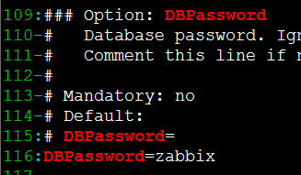

Step8: | 将网页文件，PHP程序拷贝到指定站点目录下

 | cp -R /usr/share/zabbix/ /var/www/html/

 | 给zabbix网页版授权
 | chmod -R 755 /etc/zabbix/web
 | chown -R apache.apache /etc/zabbix/web

Step9: | 启动zabbix和Apache，然后打开浏览器登陆zabbix

 | echo "ServerName 127.0.0.1:80" >>/etc/httpd/conf/httpd.conf
 | 可加可不加，不加只是会在启动Apache的时候有个报错而已

 | /etc/init.d/httpd start
 | /etc/init.d/zabbix-server start

 | 打开浏览器输入http://$IP/zabbix
 | 初始化zabbix
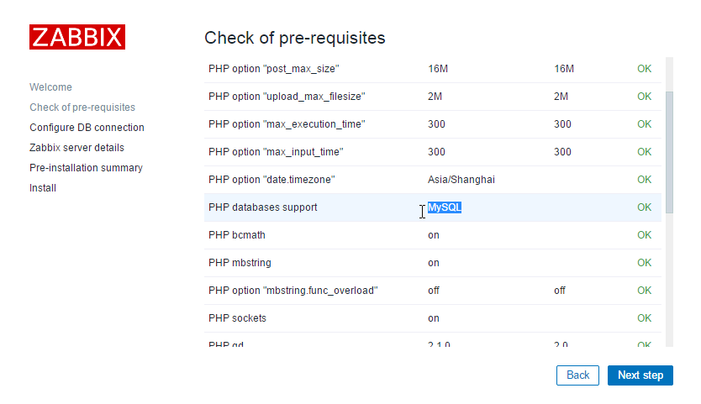

 | PS:请检查是否都为OK，如果不是则返回一步一步检查

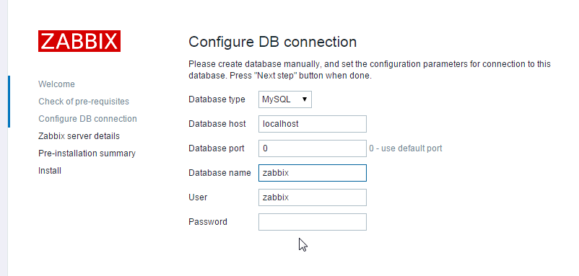

 | 这是刚才我们创建zabbix DB
 | 其用户名和密码都是 zabbix

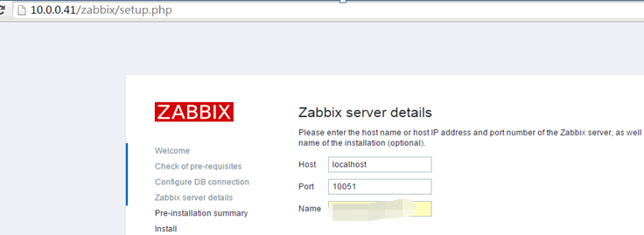

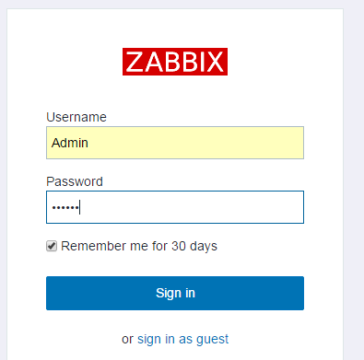

 |  |  |  |  | ID: Admin
 |  |  |  |  | psw: zabbix

 | 在这里可以修改默认的登录ID：Admin
 | 也可以改密码

 | 至此，zabbix server 配置成功！！
 | PS：zabbix server 启动需要同时启动httpd,mysql和zabbix-server

 | Zabbix Agnent 客户端安装

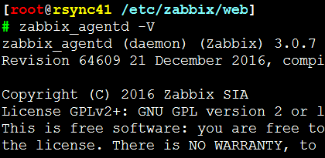
 | http://mirrors.aliyun.com/zabbix/zabbix/
 | PS：zabbix_agent可以去阿里云下一个，或者wget下来
 |  |  |  | 或者：
 |  |  |  | #如果没有tar包的话，在装zabbix-agent前
 |  |  |  | 就得先rpm官网这个noarch.rpm包，然后在
 |  |  |  | yum install zabbix-agent 这样才能安装正确的
 |  |  |  | zabbix agent客户端

 | PS：这里用了最新的agent版本，BTW如果你想监控哪台
 | 服务器就将agent安装至哪,这里为了测试，在zabbix-server
 | 和10.15 MySQL多实例下安装了zabbix_agent以
 | 同时监控zabbix-server和其他机子

Step10: | 本地启动zabbix_agent

 | /etc/init.d/zabbix-agent start |  | 启动客户端

 | 打开zabbix的dashboard看看ZBX变绿了没

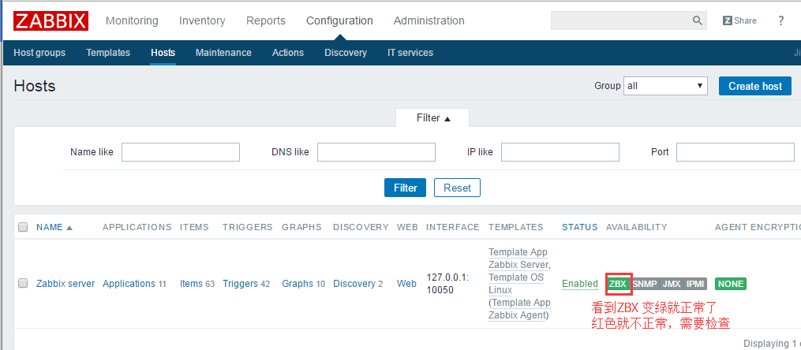

 | PS：正常来说，只要启动了agent刷新几下就绿了
 | 请注意这里的IP是本地IP 127.0.0.1也就是说zabbix-server
 | 下装了zabbix-agent

Step11: | 测试本地监控结果
 | 选择主机组进行观察
 | monitorying -- latest data -- host groups -- select zabbix --filter
 | 如果你有多个Host under一个主机组，则可以通过下面Hosts选项中自行选择一个你想监控的主机
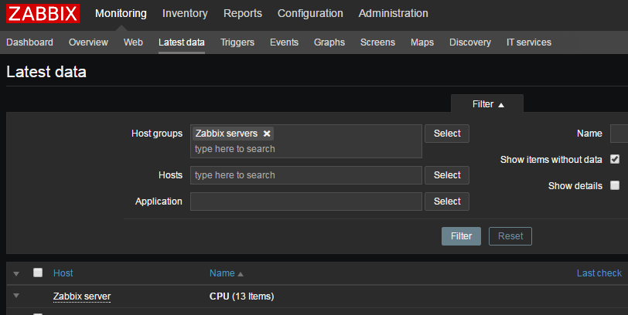

 | 选择你想要查看的最新数据，勾选好后可以让其Display as gragh

 | 当然你也可以去到Graps自选, up to u
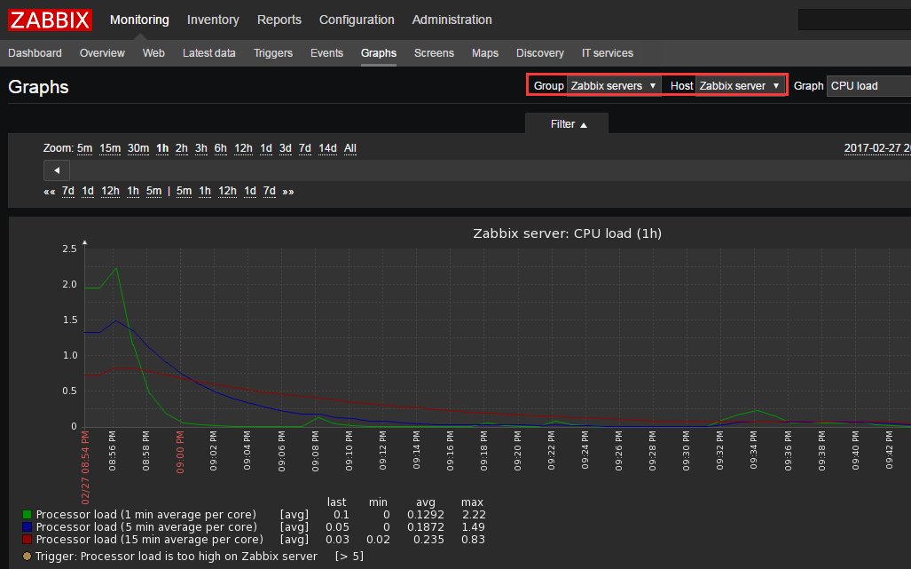

 | 在另外一台服务器10.15下部署zabbix-agent给予监控

Step12: | 在10.15安装zabbix-agent

 | yum localinstall zabbix-agent-3.0.7-1.el6.x86_64.rpm

 | 要是没有包，就弄个noarch.rpm, 然后yum install zabbix-agent吧

Step13: | 修改agent的配置文件

 | sed -i 's#Server=127.0.0.1#Server=10.0.0.41#' /etc/zabbix/zabbix_agentd.conf

 | PS：将zabbix-server的IP给配上

 | /etc/init.d/zabbix-agent start
 | 然后登陆zabbix dashboard去创建主机

 | 找了个之前的截图
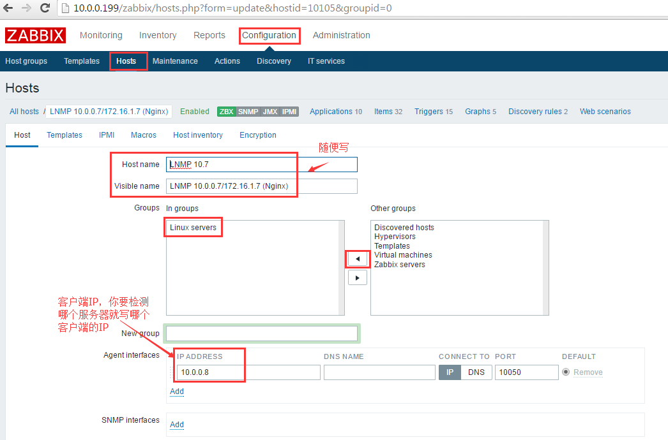

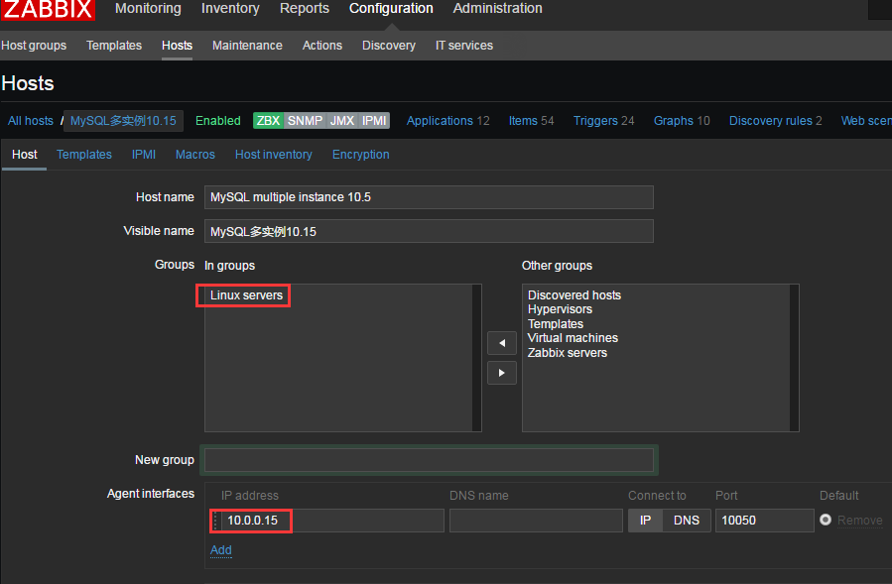

 |  |  |  |  |  | 为了区别zabbix-server,所以这
 |  |  |  |  |  | 里我选择了Linux Server的Host groups

 | PS：这里尤其需要注意，如果上面配置文件写的Server=172.16.1.41
 | 这里的IP也得写成内网IP 172.16.1.8而不是10网段了否则就会监控不到

 | 然后去到模板，可以选择一个默认就有的模板，当然也可以自定义

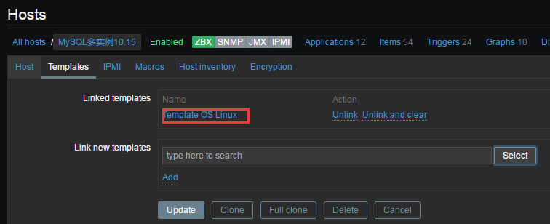

 | 选完后就可以Add然后Update创建该主机了

 | 等个几秒刷新下~~然后发现ZBX 绿了~~呢就OK了

Step14: | 测试10.15的默认监控结果

 | 选择主机组和主机，然后就可以按照个人喜欢
 | 去调出当前最新监测数据了，方法同上

自定义监听模块

 | 自定义监听模块

 | 意思就是按照自己的意愿去监控自己想要监控的
 | 一般监听模块都会自定义在有zabbix-agent的
 | 客户端下面

 | 范例一：

 | 检测用户在线数量

Step1: | 添加自定义模块UserParameter

 | sed -i '293a UserParameter=login-user,who|wc -l' /etc/zabbix/zabbix_agentd.conf

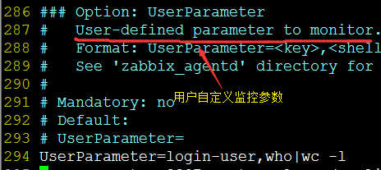

 | PS: login-user 是key name就是zabbix_get 这个命令下 -k的参数
 | 而 who|wc-l 是key value, 可以是脚本也可以是命令堆积，这里指有多少用户在登录

 | /etc/init.d/zabbix-agent restart
 | 设置完自定义键值后记得重启zabbix-agent

Step2: | 服务端测试

 | #看到有2个用户在登录

 | zabbix_get [5483]: Check access restrictions in Zabbix agent configuration
 | 如果出现这个报错说明要不没有解析要不上面你配置文件的网段
 | 和zabbix配置的网段不一致导致的
 | 就是设置host那里的 Agent Interfaces

Step3: | 创建及修改监控项

 | 在Dashboard下创建 “login-user” 这个自定义的键值

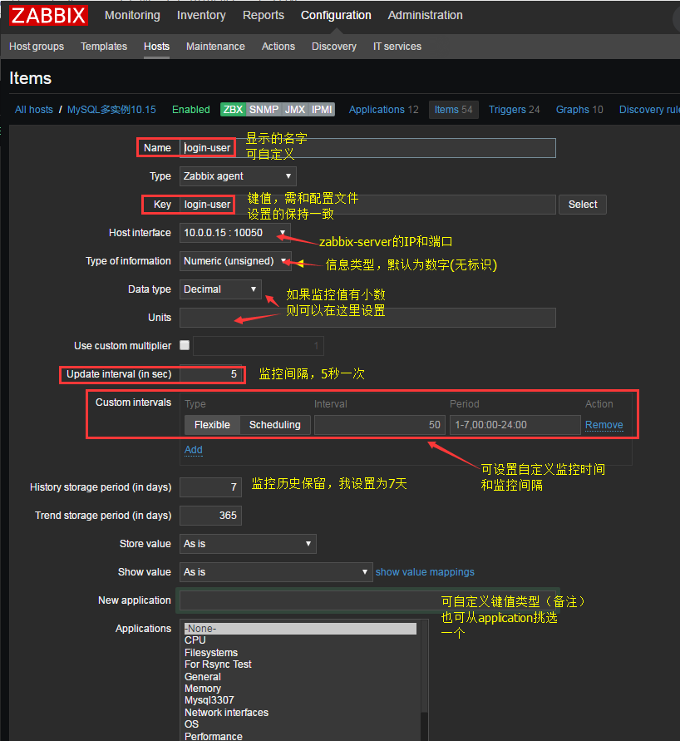

Step4: | 设置报警触发条件

 | 去到trigger去创建新的触发条件

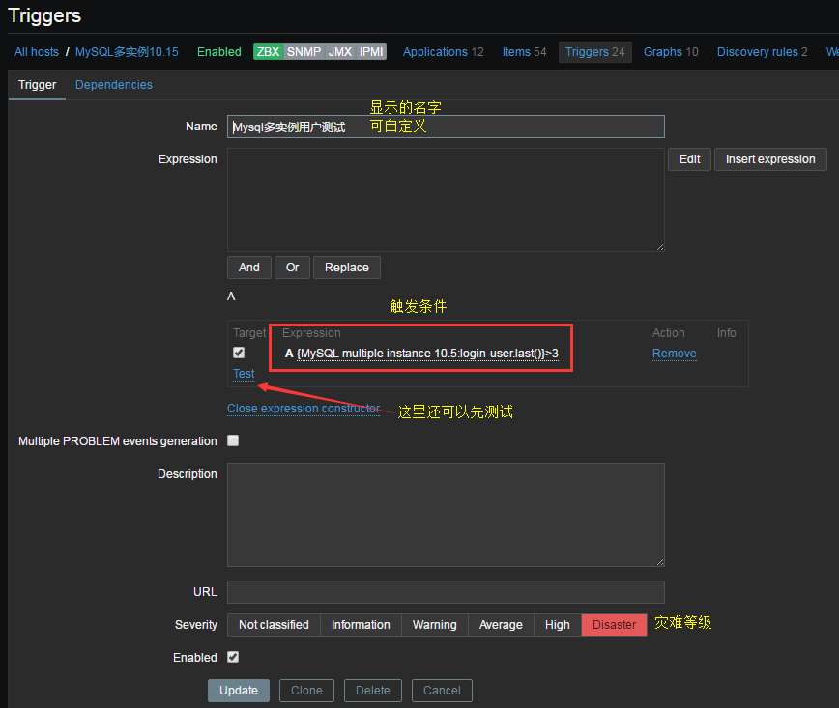

 |  | PS：记得Enabled然后update
 |  | 然后就完事了

Step5: | 设置触发音效

 | 点右上角小人来到Messaging
 | 设置你想听到什么灾难报警
 | 和报警次数及其时长
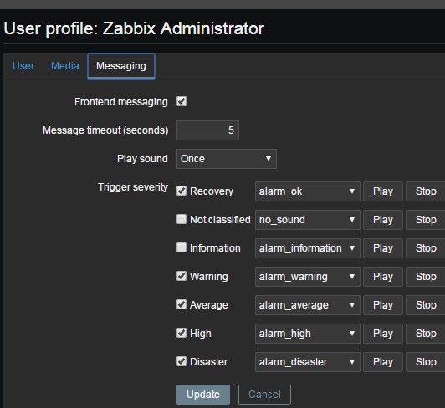

 | 自定义监听模块扩展（一）

 | 如果你一个服务器下有多个需要监控则需要加多个UserParameter
 | 可以直接通过一长串命令去判断结果又或者像我下面一样写个脚本做判断

 | PS:这里给出额外两个键值的设置方法
 | 3307-master-slave：该键值是通过一串儿命令合成统计而出的，从而通过判断数值大小来判断该键值是否正常
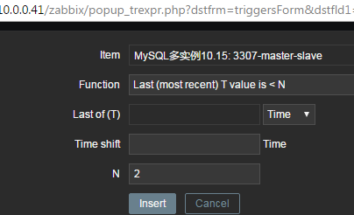

 |  |  | #在Dashboard设置键值之前，记得去服务端用zabbix_get命令
 |  |  | #测试该键值是否成功生效，免得徒劳

 | PS：众所周知，主从服务正常时会有两个YES，所以这里触发条件我
 | 只需设置其值小于2时则报警就可以了

 | 自定义监听模块扩展（二）

 | 通过zabbix传参给脚本的方式给予监控

 | rsync[*] 该键值中的[*]其实就是指的下面zabbix键值的传参，反馈给脚本执行
 | 命令/bin/bash /etc/zabbix/rsync.sh $1 $2 中的$1和$2

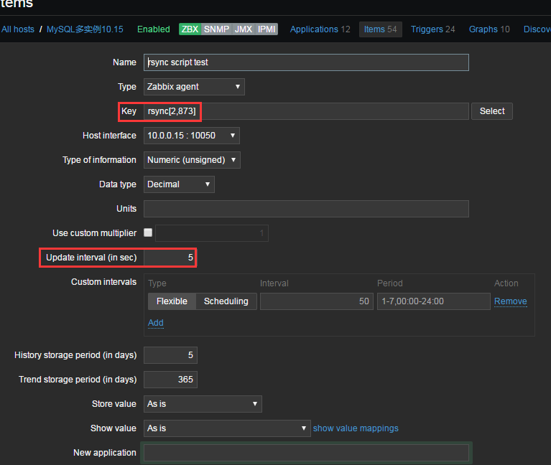
 |  |  |  | #在Dashboard设置键值之前，记得去服务端用zabbix_get命令
 |  |  |  | #测试该键值是否成功生效，免得徒劳
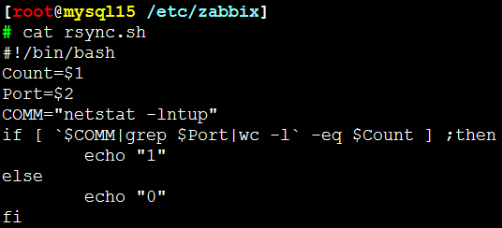

 |  |  |  | 这是监测rsync的执行脚本
 |  |  |  | 在左面创建键值的时候让其
 |  |  |  | 每5秒执行该脚本一次
 |  |  |  | 如果正常则输出1，不正常则输出0
 |  |  |  | 所以当设置报警的时候的trigger
 |  |  |  | 条件就是当N值小于1时则报警。
 |  |  |  | [*] 就是指下面键值的[2,873]
 |  |  |  | 然后通过传参的方式告诉脚本$1等于2
 |  |  |  | $2等于873
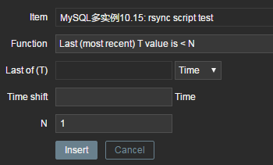

 | PS：通过zabbix传参这种方法，则可以使用脚本多方位监控系统的
 | 各个你想要监控的地方，你可以通过脚本传N个参数来监控系统状态，
 | 服务运行如nginx状态，mysql，PHP又或者一些后台执行的死循环脚本等等

zabbix之邮件报警
 | Zabbix之邮件报警 | 报警须知
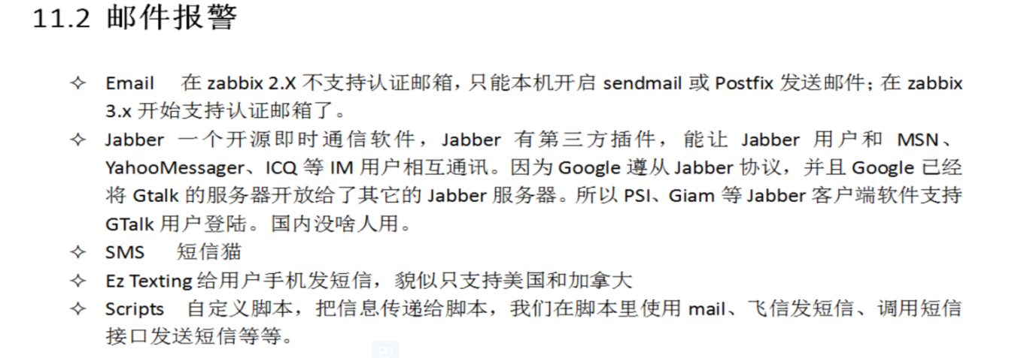
 | 当触发报警时，以发邮件的方式通知运维（服务端）

 | 方法一：

Step1: | vim /etc/postfix/main.cf

 | postconf -e myhostname=mail.zabbix.example.cn
 | postconf -e myorigin=zabbix.example.cn
 | postconf -e mydomain=zabbix.example.cn
 | postconf -e mydestination=localhost
 | postconf -e mynetworks=127.0.0.0/8

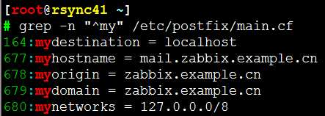

Step2: | 修改域名解析

 | 完事后启动postfix服务
 | service postfix start

 | # netstat -lntup|grep 25
 | tcp 0 0 127.0.0.1:25 0.0.0.0:* LISTEN 4397/master
 | tcp 0 0 ::1:25 :::* LISTEN 4397/master

 | 然后可以发一封测试邮件，如果你有设置mail.rc记得先注释掉

 | PS：如果你用的是QQ邮箱记得先去设置白名单机制以免系统当成垃圾

Step3: | 设置ZABBIX邮件报警自动发邮件（服务端）

 | 设置zabbix root邮箱和媒体类型

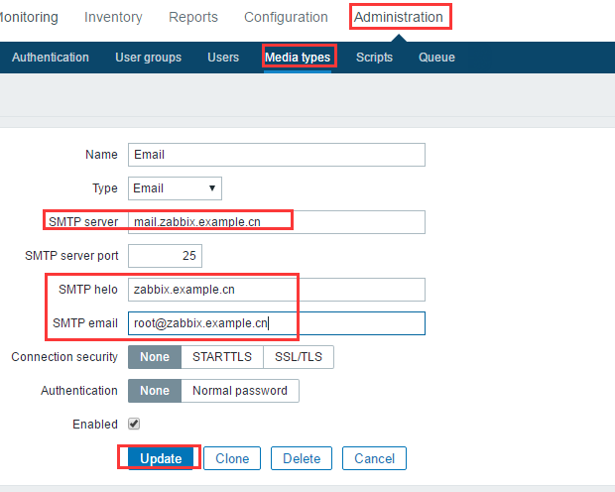

 | 设置发送给谁

 |  |  | 这里可以添加N个人

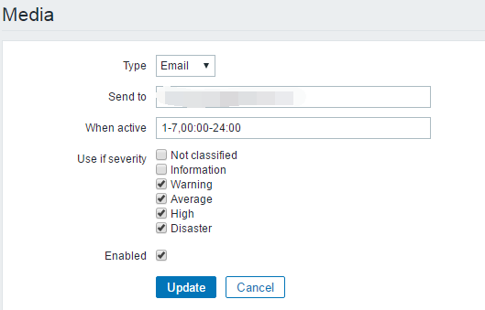

 | 确认动作
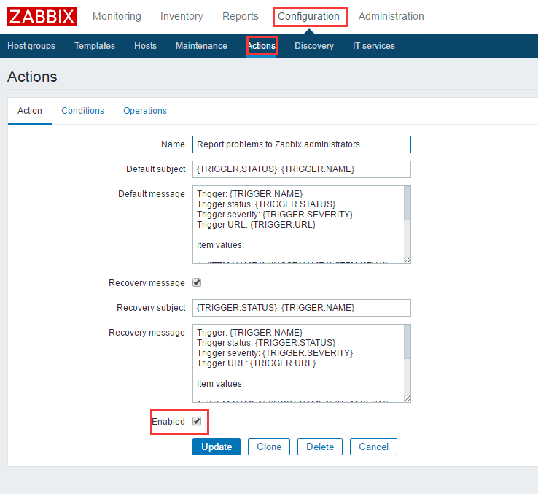

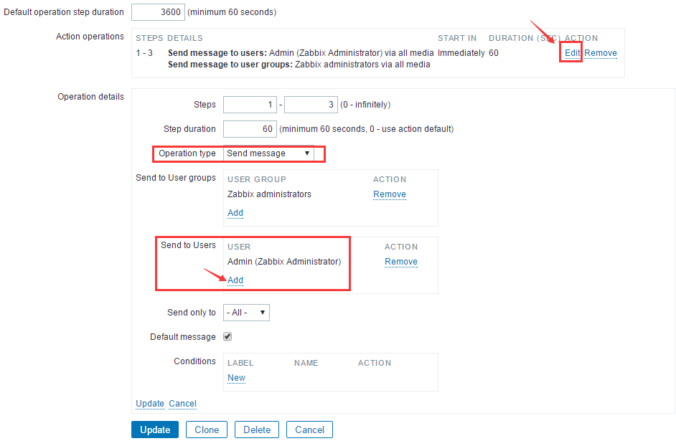

 | 方法二：

 | 经测试，由于postfix功能一般，很多时候不能发送给指定的人，而且有时候还会收不到报警
 | 所以这里经我测试，采用配置mail.rc + 脚本传参的方式让系统通过认证邮箱自动报警发邮件

Step1: | 首先配置mail.rc

 | PS：配置完后可以发个邮件试试 echo "message"|mail -s "test" xxx@qq.com

Step2: | 配置zabbix服务器端编写邮件发送脚本

 | mkdir /etc/zabbix/alertscripts
 | vim /usr/local/zabbix/etc/zabbix_server.conf //修改alert scripts为以下路径

 | service zabbix_server restart
 | 完事后记得重启zabbix-server

 | PS：这是邮件脚本，记得将其给予给执行x权限且更改属主和属组为zabbix
 | chown -R zabbix.zabbix /etc/zabbix
 | 完事后这里可以做个测试看看该脚本能不能发邮件
 | /etc/zabbix/alertscripts/sendmail.sh 136xxx@qq.com "测试邮件标题" "测试邮件内容"

Step3: | zabbix后台配置
 | 去到Adminstration -- Media Type
 | 生成新的媒体类型，名字的话可以随便取，但是脚本名字和参数必须注意
 | 这会影响到你后期zabbix报警传参的正确性

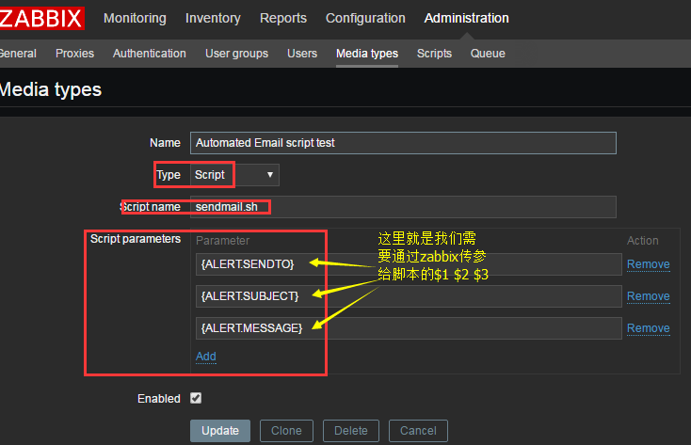

Step4: | 进入用户配置界面
 | User--Media

 | PS: 这里可以设置你想给哪些人发

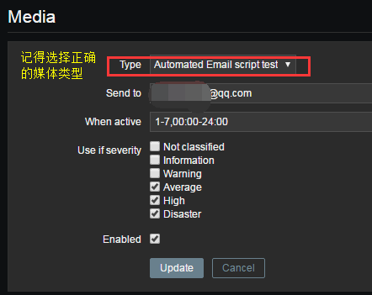

Step5: | 最后配置Action,即触发报警后让zabbix干什么后续动作
 | 去到configuration-action
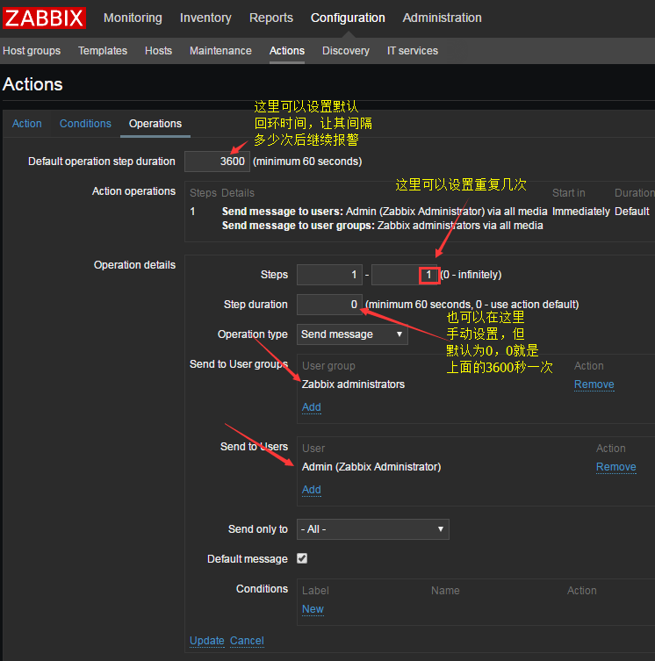

 | 至此，方法二的邮件设置完毕，但是还有最后一步需要做，呢就是重启zabbix server!!

 | 方法三:

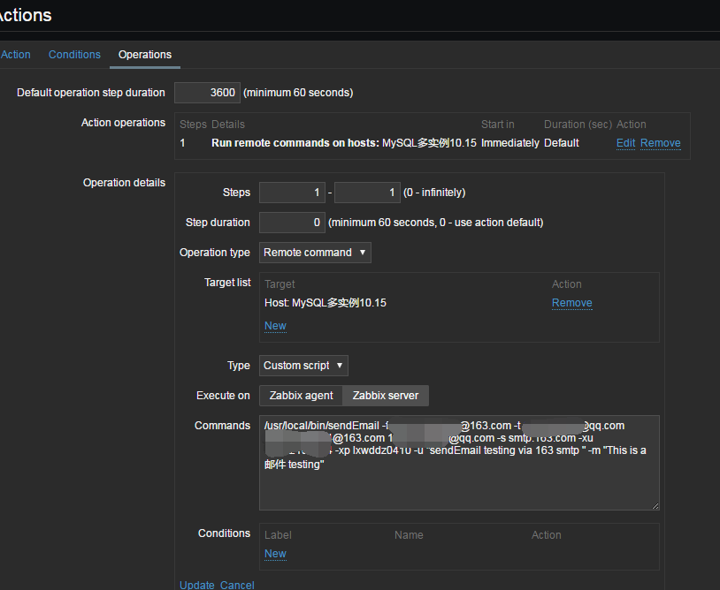

 | 选择远程执行命令，通过sendEmail发邮件
 | 当然，你也可以在zabbix server上装一个sendEmail通过命令去调用脚本
 | 发邮件.至于如何安装使用请百度

zabbix之自动修复
zabbix自动修复

这里就给个方法，因为一般报警触发后运维都得亲力亲为
很少通过这种自动化解决问题，除非像nginx重启之类
的相对简单的操作

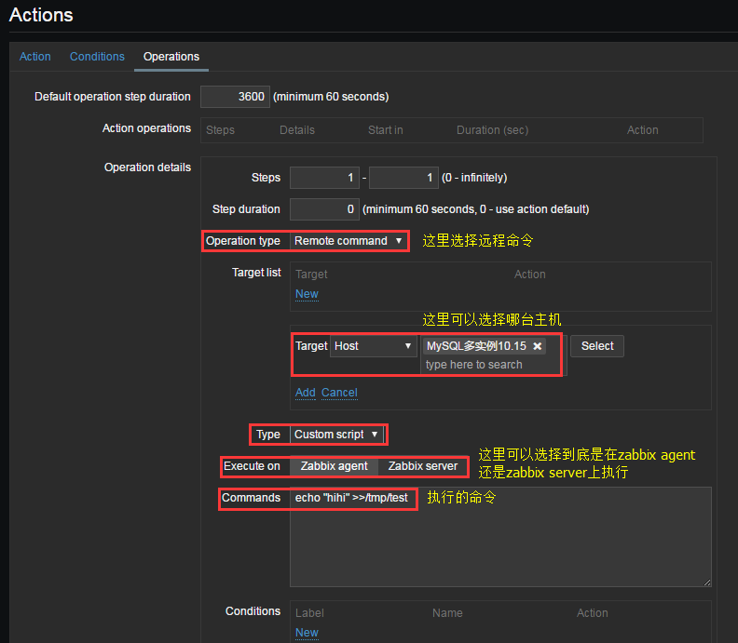

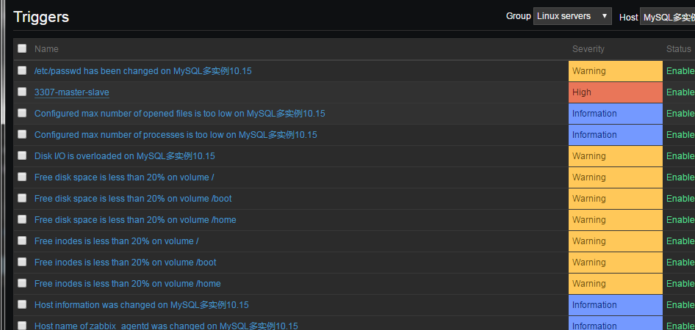
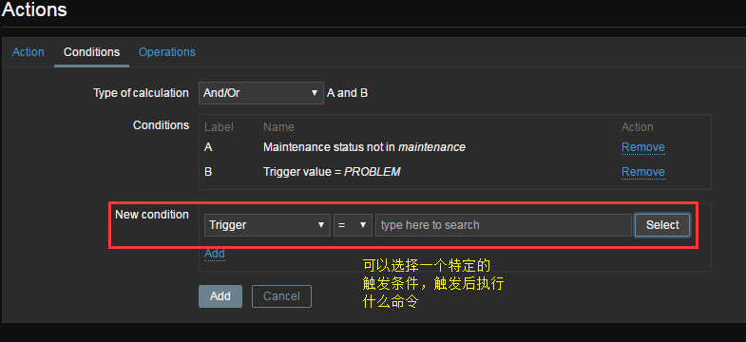

结果：
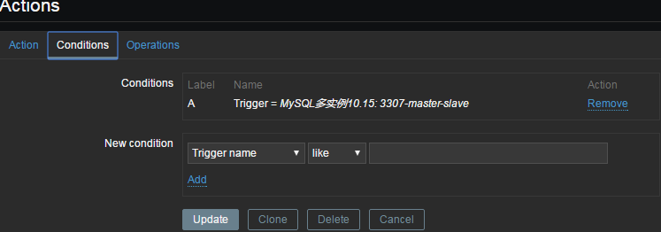

然后记得重启测试

